SOAL 1
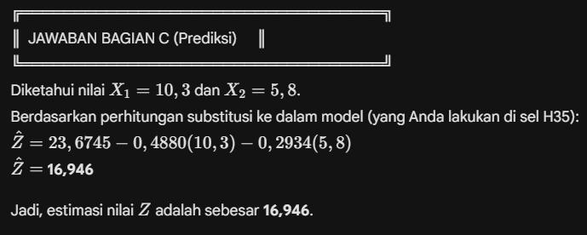
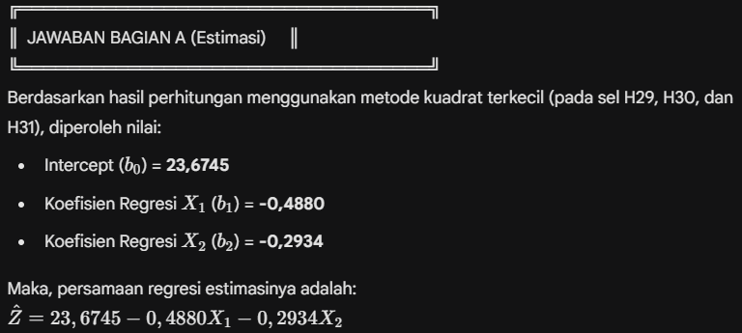
 | Z | X1 | X2 | X1^2 | X2^2 | X1*X2 | X1*Z | X2*Z
 | 14.8 | 11.5 | 6.3 | 132.25 | 39.69 | 72.45 | 170.2 | 93.24
 | 12.1 | 14.3 | 7.4 | 204.49 | 54.76 | 105.82 | 173.03 | 89.54
 | 19 | 9.4 | 5.9 | 88.36 | 34.81 | 55.46 | 178.6 | 112.1
 | 14.5 | 15.2 | 8.7 | 231.04 | 75.69 | 132.24 | 220.4 | 126.15
 | 16.6 | 8.8 | 9.1 | 77.44 | 82.81 | 80.08 | 146.08 | 151.06
 | 17.2 | 9.8 | 5.6 | 96.04 | 31.36 | 54.88 | 168.56 | 96.32
 | 17.5 | 11.2 | 6.8 | 125.44 | 46.24 | 76.16 | 196 | 119
 | 14.1 | 10.9 | 7.4 | 118.81 | 54.76 | 80.66 | 153.69 | 104.34
 | 13.8 | 14.7 | 8.2 | 216.09 | 67.24 | 120.54 | 202.86 | 113.16
 | 14.7 | 15.1 | 9.2 | 228.01 | 84.64 | 138.92 | 221.97 | 135.24
 | 17.7 | 8.7 | 4.7 | 75.69 | 22.09 | 40.89 | 153.99 | 83.19
 | 17 | 8.6 | 5.5 | 73.96 | 30.25 | 47.3 | 146.2 | 93.5
 | 17.6 | 9.3 | 6.6 | 86.49 | 43.56 | 61.38 | 163.68 | 116.16
 | 16.3 | 10.8 | 8.7 | 116.64 | 75.69 | 93.96 | 176.04 | 141.81
 | 18.2 | 11.9 | 5.4 | 141.61 | 29.16 | 64.26 | 216.58 | 98.28
TOTAL (Sigma) | 241.1 | 170.2 | 105.5 | 2012.36 | 772.75 | 1225 | 2687.88 | 1673.09
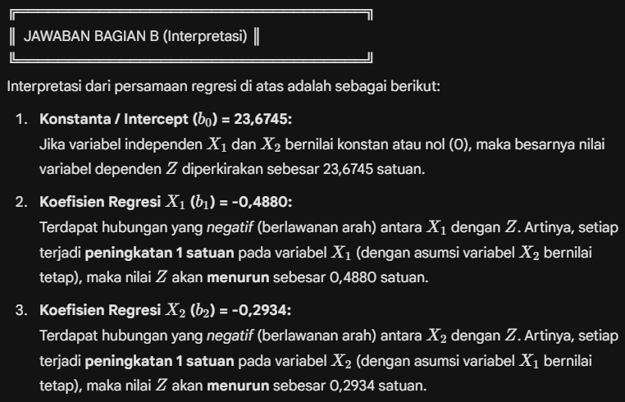
RATA-RATA | 16.073333333 | 11.346666667 | 7.0333333333 | 134.15733333 | 51.516666667 | 81.666666667 | 179.192 | 111.53933333

 |  |  |  |  |  | Sum x1^2 | 81.157333333
 |  |  |  |  |  | Sum x2^2 | 30.733333333
 |  |  |  |  |  | Sum x1x2 | 27.926666667
 |  |  |  |  |  | Sum x1z | -47.801333333
 |  |  |  |  |  | Sum x2z | -22.646666667

 |  |  |  |  |  | Penyebut | 1714.3366667
 |  |  |  |  |  | b1 (Koef X1) | -0.48803039465
 |  |  |  |  |  | b2 (Koef X2) | -0.29341446351
 |  |  |  |  |  | b0 (Intercept) | 23.674533271

 |  |  |  |  |  | X1 Baru | 10.3
 |  |  |  |  |  | X2 Baru | 5.8
 |  |  |  |  |  | Prediksi Z | 16.946016318

SOAL 2
Alpha | 0.36
 |  |  |  |  |  |  |  |  | $MSE = \frac{\sum e_t^2}{n}$ (Rata-rata dari kolom Error kuadrat)
Tahun | Bulan | Aktual (Y) | Smoothed(St) | Forecast (Ft) | Error € | |Error| | Error^2 | APE (%) | $MAPE = \frac{\sum APE_t}{n} \times 100\%$ (Rata-rata dari kolom persentase absolut error)
2021 | jan | 499.35 | 499.35 | -
2021 | feb | 396.26 | 462.2376 | 499.35 | -103.09 | 103.09 | 10627.5481 | 0.26015747237
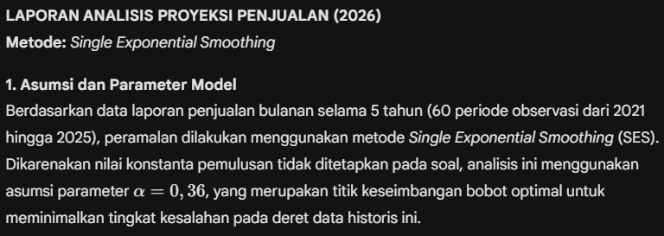
2021 | mar | 523.87 | 484.425264 | 462.2376 | 61.6324 | 61.6324 | 3798.5527298 | 0.11764827152
2021 | apr | 559.52 | 511.45936896 | 484.425264 | 75.094736 | 75.094736 | 5639.2193749 | 0.13421278238
2021 | mei | 578.45 | 535.57599613 | 511.45936896 | 66.99063104 | 66.99063104 | 4487.7446471 | 0.1158105818
2021 | jun | 602.44 | 559.64703753 | 535.57599613 | 66.864003866 | 66.864003866 | 4470.7950129 | 0.11098865259
2021 | jul | 514.99 | 543.57050402 | 559.64703753 | -44.657037526 | 44.657037526 | 1994.2510006 | 0.086714378
2021 | agu | 544.99 | 544.08152257 | 543.57050402 | 1.4194959833 | 1.4194959833 | 2.0149688467 | 0.0026046275773
2021 | sep | 590.25 | 560.70217445 | 544.08152257 | 46.168477429 | 46.168477429 | 2131.5283081 | 0.078218513222
2021 | okt | 636.01 | 587.81299164 | 560.70217445 | 75.307825555 | 75.307825555 | 5671.2685898 | 0.11840666901
2021 | nov | 694.34 | 626.16271465 | 587.81299164 | 106.52700836 | 106.52700836 | 11348.003509 | 0.1534219667
2021 | des | 813.93 | 693.75893738 | 626.16271465 | 187.76728535 | 187.76728535 | 35256.553447 | 0.23069217912
2022 | jan | 521.22 | 631.64491992 | 693.75893738 | -172.53893738 | 172.53893738 | 29769.684911 | 0.33102900383
2022 | feb | 781.89 | 685.73314875 | 631.64491992 | 150.24508008 | 150.24508008 | 22573.584088 | 0.19215628807
2022 | mar | 596.25 | 653.5192152 | 685.73314875 | -89.48314875 | 89.48314875 | 8007.2339102 | 0.15007655975
2022 | apr | 618.15 | 640.78629773 | 653.5192152 | -35.3692152 | 35.3692152 | 1250.9813839 | 0.057217851978
2022 | mei | 597.22 | 625.10243055 | 640.78629773 | -43.566297728 | 43.566297728 | 1898.0222977 | 0.072948490888
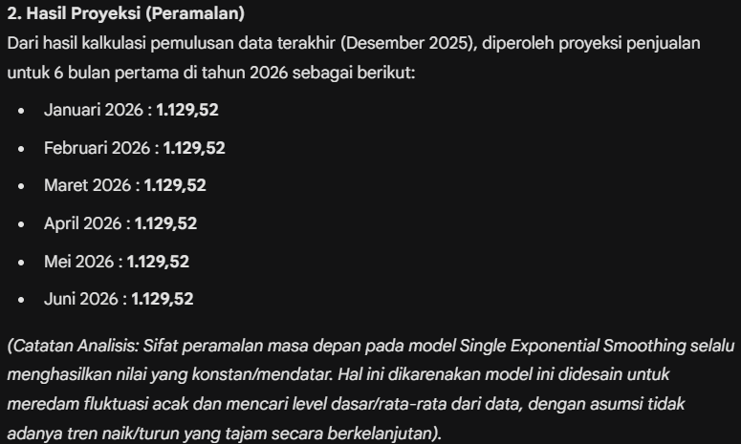
2022 | jun | 808.23 | 691.02835555 | 625.10243055 | 183.12756945 | 183.12756945 | 33535.706694 | 0.22657853514
2022 | jul | 784.83 | 724.79694755 | 691.02835555 | 93.801644451 | 93.801644451 | 8798.7485016 | 0.11951842367
2022 | agu | 765.42 | 739.42124643 | 724.79694755 | 40.623052448 | 40.623052448 | 1650.2323902 | 0.053072891286
2022 | sep | 776.79 | 752.87399772 | 739.42124643 | 37.368753567 | 37.368753567 | 1396.4237431 | 0.048106635728
2022 | okt | 732.26 | 745.45295854 | 752.87399772 | -20.613997717 | 20.613997717 | 424.93690188 | 0.028151200007
2022 | nov | 852.2 | 783.88189346 | 745.45295854 | 106.74704146 | 106.74704146 | 11394.930861 | 0.12526055088
2022 | des | 770.19 | 778.95281182 | 783.88189346 | -13.691893465 | 13.691893465 | 187.46794666 | 0.01777729322
2023 | jan | 666.12 | 738.33299956 | 778.95281182 | -112.83281182 | 112.83281182 | 12731.243423 | 0.16938811598
2023 | feb | 608.54 | 691.60751972 | 738.33299956 | -129.79299956 | 129.79299956 | 16846.222736 | 0.21328589668
2023 | mar | 636.95 | 671.93081262 | 691.60751972 | -54.65751972 | 54.65751972 | 2987.444462 | 0.085811319131
2023 | apr | 731.72 | 693.45492008 | 671.93081262 | 59.789187379 | 59.789187379 | 3574.7469274 | 0.081710473103
2023 | mei | 768.36 | 720.42074885 | 693.45492008 | 74.905079922 | 74.905079922 | 5610.7709982 | 0.097486959137
2023 | jun | 814.85 | 754.41527926 | 720.42074885 | 94.42925115 | 94.42925115 | 8916.8834728 | 0.11588544045
2023 | jul | 850.22 | 788.90497873 | 754.41527926 | 95.804720736 | 95.804720736 | 9178.5445154 | 0.11268227134
2023 | agu | 789.31 | 789.05078639 | 788.90497873 | 0.4050212712 | 0.4050212712 | 0.16404223013 | 0.00051313333317
2023 | sep | 729.38 | 767.56930329 | 789.05078639 | -59.670786386 | 59.670786386 | 3560.602748 | 0.081810285978
2023 | okt | 860.26 | 800.9379541 | 767.56930329 | 92.690696713 | 92.690696713 | 8591.5652571 | 0.10774730513
2023 | nov | 946.79 | 853.44469063 | 800.9379541 | 145.8520459 | 145.8520459 | 21272.819292 | 0.1540489928
2023 | des | 1054.6 | 925.860602 | 853.44469063 | 201.15530937 | 201.15530937 | 40463.458489 | 0.1907408585
2024 | jan | 808.48 | 883.60358528 | 925.860602 | -117.380602 | 117.380602 | 13778.205726 | 0.14518677271
2024 | feb | 806.51 | 855.84989458 | 883.60358528 | -77.093585281 | 77.093585281 | 5943.4208914 | 0.095589125095
2024 | mar | 844.53 | 851.77473253 | 855.84989458 | -11.31989458 | 11.31989458 | 128.14001329 | 0.013403780303
2024 | apr | 786.62 | 828.31902882 | 851.77473253 | -65.154732531 | 65.154732531 | 4245.1391712 | 0.082828726108
2024 | mei | 1036.4 | 903.22817844 | 828.31902882 | 208.08097118 | 208.08097118 | 43297.690567 | 0.20077283981
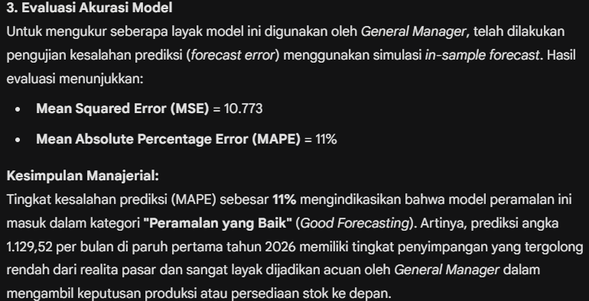
2024 | jun | 927.45 | 911.9480342 | 903.22817844 | 24.221821555 | 24.221821555 | 586.69663946 | 0.02611657939
2024 | jul | 1029.59 | 954.29914189 | 911.9480342 | 117.6419658 | 117.6419658 | 13839.632116 | 0.1142609833
2024 | agu | 909.87 | 938.30465081 | 954.29914189 | -44.429141891 | 44.429141891 | 1973.9486492 | 0.048830208591
2024 | sep | 1073.03 | 986.80577652 | 938.30465081 | 134.72534919 | 134.72534919 | 18150.919714 | 0.12555599488
2024 | okt | 1081.46 | 1020.881297 | 986.80577652 | 94.654223481 | 94.654223481 | 8959.4220229 | 0.08752447939
2024 | nov | 1134.69 | 1061.8524301 | 1020.881297 | 113.80870303 | 113.80870303 | 12952.420885 | 0.10029937959
2024 | des | 924.78 | 1012.5063552 | 1061.8524301 | -137.07243006 | 137.07243006 | 18788.851083 | 0.1482216636
2025 | jan | 843.21 | 951.55966735 | 1012.5063552 | -169.29635524 | 169.29635524 | 28661.255897 | 0.20077602879
2025 | feb | 1037.61 | 982.53778711 | 951.55966735 | 86.050332647 | 86.050332647 | 7404.6597486 | 0.082931286945
2025 | mar | 1043.92 | 1004.6353837 | 982.53778711 | 61.382212894 | 61.382212894 | 3767.7760597 | 0.058799728805
2025 | apr | 1126.9 | 1048.6506456 | 1004.6353837 | 122.26461625 | 122.26461625 | 14948.636387 | 0.10849642049
2025 | mei | 1062.83 | 1053.7552132 | 1048.6506456 | 14.179354401 | 14.179354401 | 201.05409124 | 0.013341131132
2025 | jun | 1130.69 | 1081.4517364 | 1053.7552132 | 76.934786817 | 76.934786817 | 5918.9614226 | 0.068042334165
2025 | jul | 1011.44 | 1056.2475113 | 1081.4517364 | -70.011736437 | 70.011736437 | 4901.643239 | 0.069219861225
2025 | agu | 1184.32 | 1102.3536072 | 1056.2475113 | 128.07248868 | 128.07248868 | 16402.562357 | 0.1081401046
2025 | sep | 1117.89 | 1107.9467086 | 1102.3536072 | 15.536392755 | 15.536392755 | 241.37949985 | 0.013897962014
2025 | okt | 969.68 | 1058.1706935 | 1107.9467086 | -138.26670864 | 138.26670864 | 19117.682717 | 0.14259003861
2025 | nov | 1031.34 | 1048.5116439 | 1058.1706935 | -26.830693527 | 26.830693527 | 719.88611516 | 0.026015371776
2025 | des | 1273.54 | 1129.5218521 | 1048.5116439 | 225.02835614 | 225.02835614 | 50637.761068 | 0.17669516163
2026 | jan |  |  | 1129.5218521
2026 | feb |  |  | 1129.5218521
2026 | mar |  |  | 1129.5218521
2026 | apr |  |  | 1129.5218521
2026 | mei |  |  | 1129.5218521
2026 | jun |  |  | 1129.5218521

 |  |  |  |  |  | MSE = | 10773.180437
 |  |  |  |  |  | MAPE = | 0.11015960734

